cpte de résultat
Charges |  | Produits
Achats de matières premières | 20,460.00 € | Ventes de produits finis | 35,000.00 €
Achats d’emballages | 1,800.00 € | 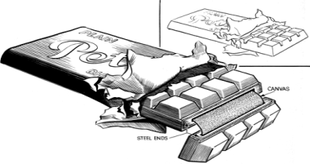
Autres achats (EDF, Eau…) | 1,450.00 €
Services extérieurs | 640.00 €
Autres services extérieurs | 900.00 €
Impôts et taxes | 170.00 €
Charges du personnel (Main d’œuvre) | 7,200.00 €
Charges financières | 80.00 €
Total des charges |  | Total des produits
Bénéfice |  | Perte
Total général |  | Total général

